Taul1
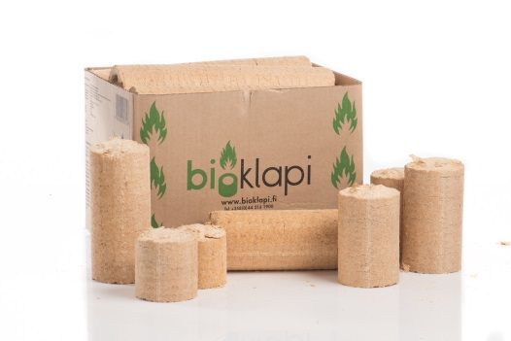
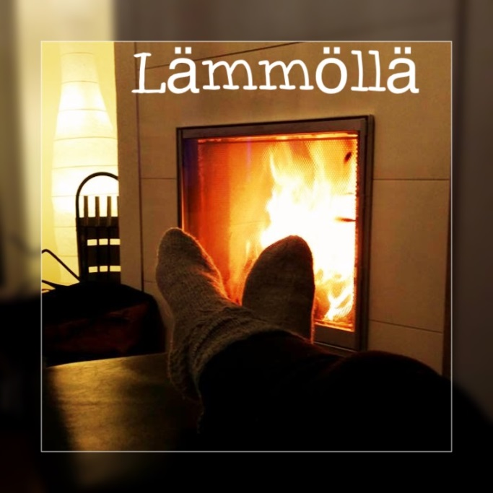
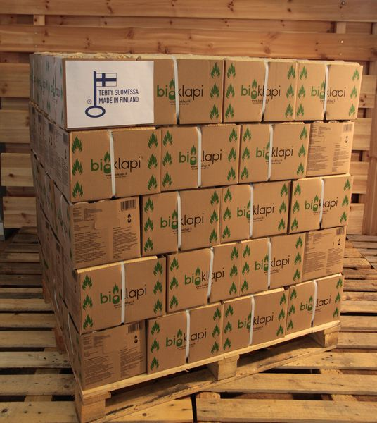
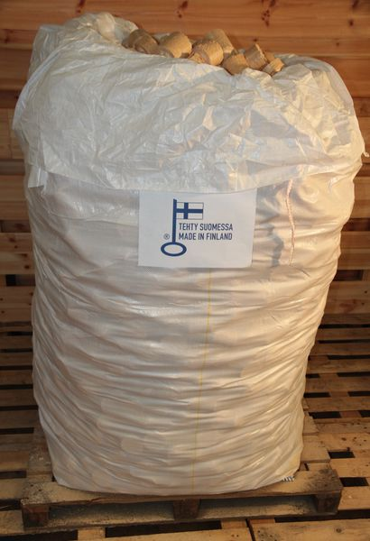
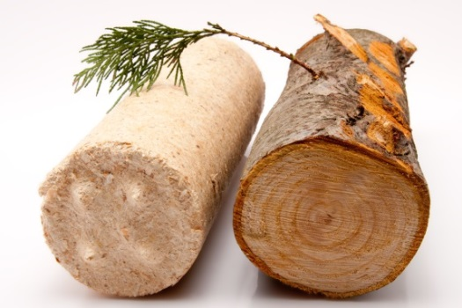
Energian hinta snt/kWh
 | POLTTOPUUN JA BIOKLAPIN HINTAVERTAILU |  |  |  |  |  | Polttopuun muuntokertoimet:
Päivitetty: 14.3.2019 |  |  |  |  |  |  | 1 irto-m3 = 0,61 pino-m3 = 0,4 kiinto-m3
Versio: 7

Anna polttopuun ostohinta irto-m3: | 70
* Hinta muutettuna pino-m3: | 115
* Hinta muutettu 40 l klapisäkille (n. 13kg): | 3.7
* Hinta muutettu 60 l klapisäkille (n. 20kg): | 5.8

Energian hinta snt/kWh
 | Hinta |  | Paino |  | Energia sisältö
 | €/kg | snt/kWh | kg/i-m3 | kg/p-m3 | kWh/i-m3 | kWh/p-m3
Koivu | 0.29 | 6.9 | 243 | 410 | 1010 | 1700
Mänty | 0.36 | 8.6 | 195 | 328 | 810 | 1360
Sekapuu | 0.33 | 7.7 | 210 | 370 | 910 | 1530

Bioklapi | €/kg | snt/kWh |  |  | €/kg | snt/kWh
Bioklapi-laatikot 1 x1 000kg | 0.425 | 8.8 |  | Brikettisäkki 900kg | 0.383 | 7.9
Bioklapi-laatikot 2 x1 000kg | 0.410 | 8.5 |  | Brikettisäkki 2kpl x 900kg | 0.367 | 7.6

Taulukko: Kuivan polttopuun (kosteus 20 %) lämpöarvo, irto- ja pinokuutiometripaino
ja energiasisältö puulajeittain. LÄHDE http://www.halkoliiteri.com/?id=587

